MTP CANVAS
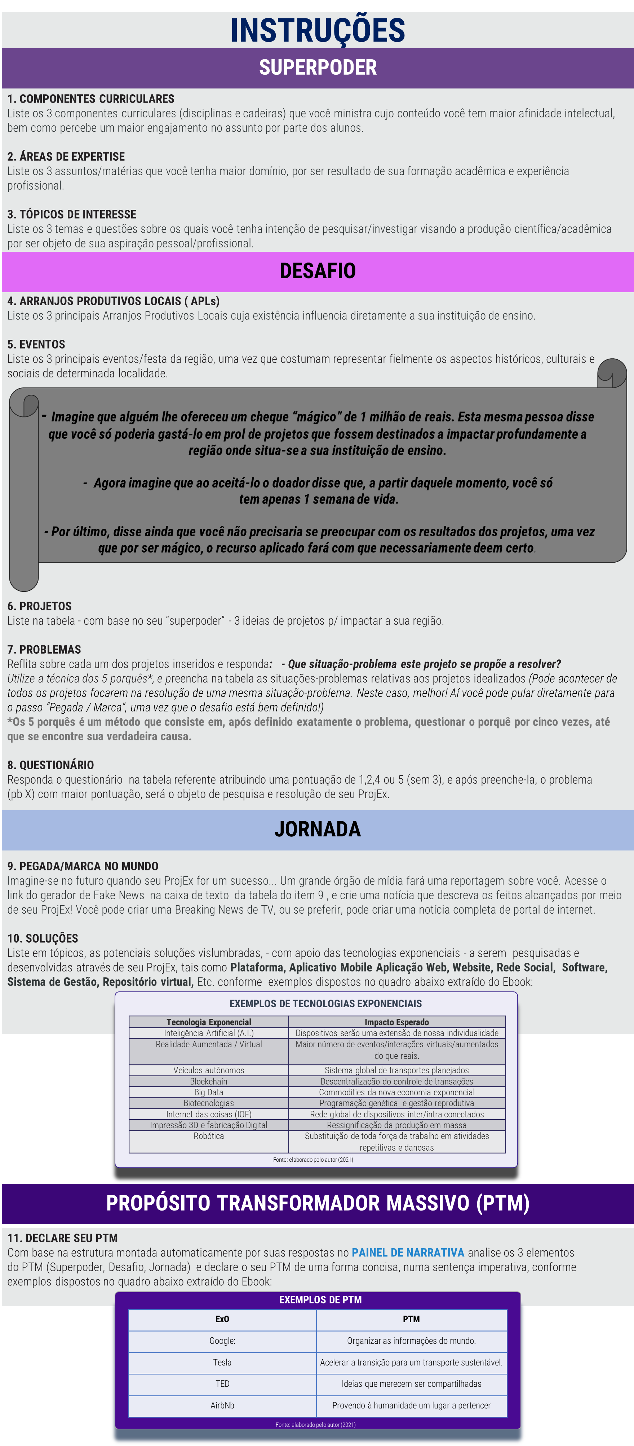

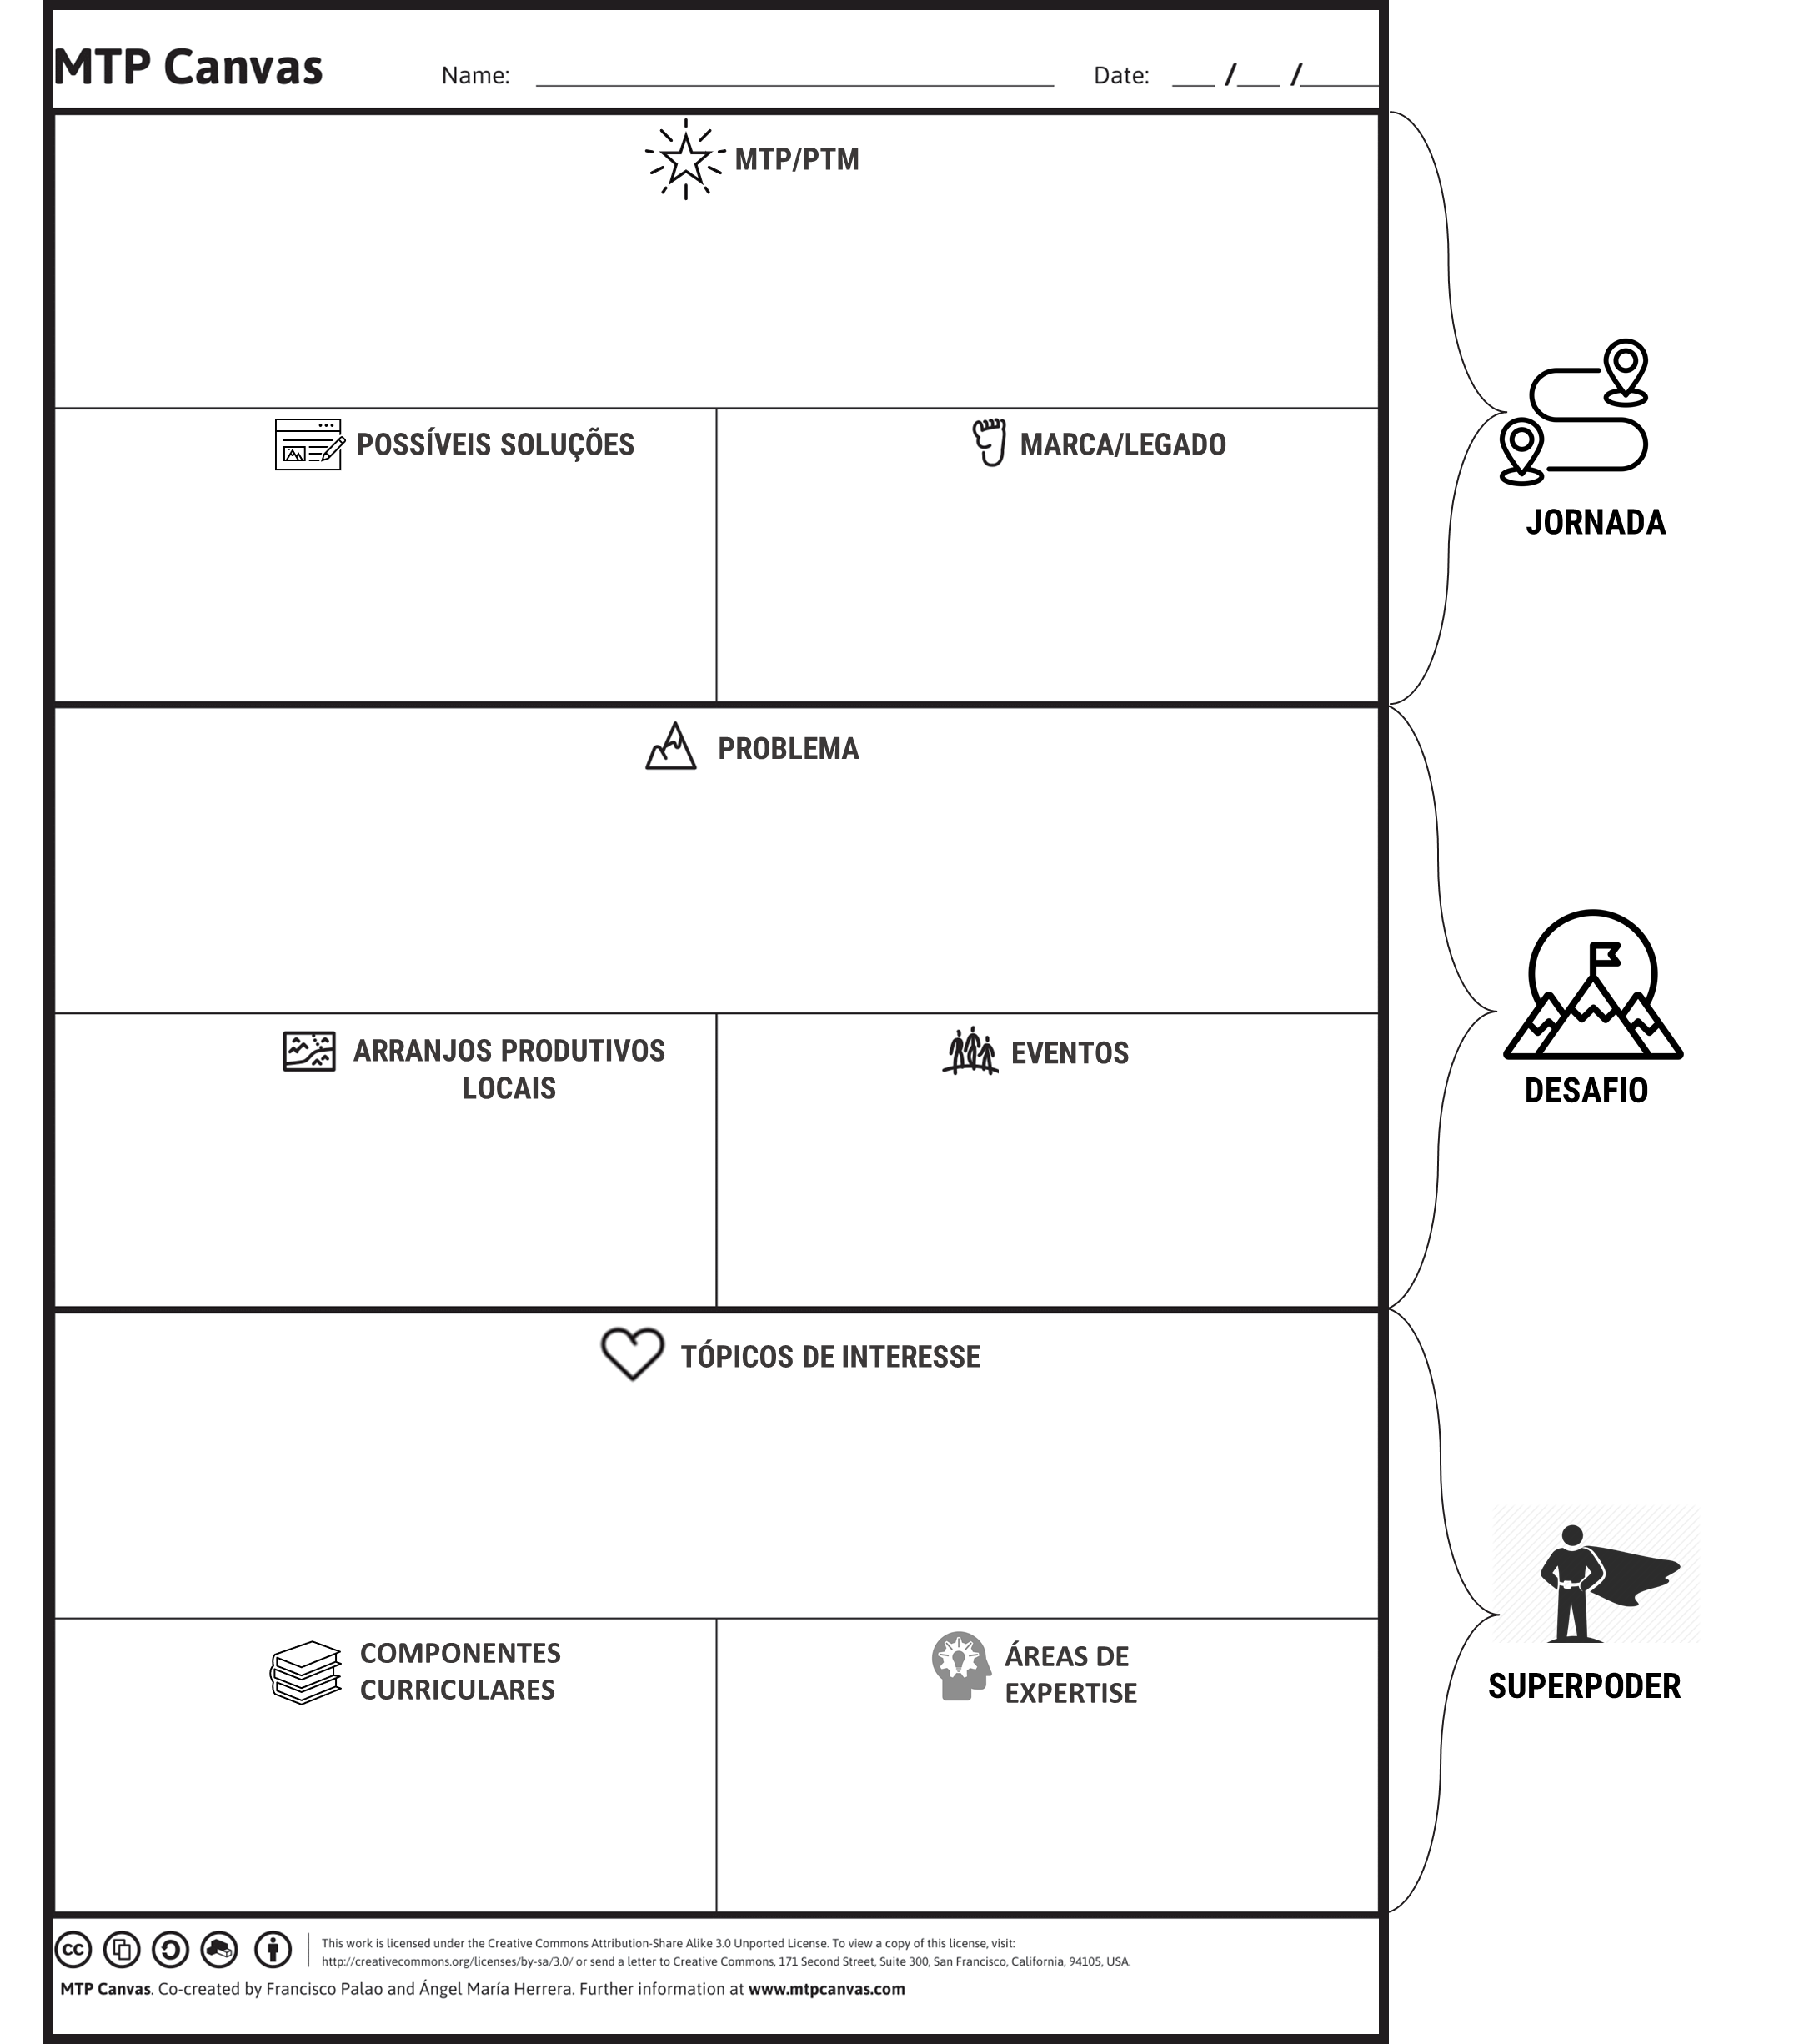
NOME: | - Insira seu nome - |  |  | SUPERPODER
 |  |  |  |  | 1.COMPONENTES CURRICULARES |  |  |  | 2.ÁREAS DE EXPERTISE |  |  |  |  | 3.TÓPICOS DE INTERESSE

 |  |  |  | 1 |  |  |  | 1 |  |  |  |  | 1
 |  |  |  | 2 |  |  |  | 2 |  |  |  |  | 2
 |  |  |  | 3 |  |  |  | 3 |  |  |  |  | 3

 |  |  |  | DESAFIO
 |  |  |  |  | 4.APLs |  |  |  | 8.QUESTIONÁRIO
 |  |  |  | 1 |  |  |  |  | QUESTÃO |  |  |  |  |  | (PB1) | (PB2) | (PB3)
 |  |  |  | 2 |  |  |  |  | - Imagine-se no final de sua vida. Você deixou sua marca no mundo ao resolver esse Problema. O quão orgulhoso você se sentiria?
 |  |  |  | 3
 |  |  |  |  |  |  |  |  | - O quanto você já pode contribuir para com a resolução desse Problema considerando os seus recursos (financeiros, físicos,materiais, intelectuais,) atualmente à sua disposição?
 |  |  |  |  | 5.EVENTOS
 |  |  |  | 1
 |  |  |  | 2 |  |  |  |  | - O quão útil é o seu superpoder à resolução deste problema?
 |  |  |  | 3
 |  |  |  |  |  |  |  |  | - Em que medida você conhece e compreende o Problema?
 |  |  |  |  | 6.PROJETOS
 |  |  |  | (PR1) |  |  |  |  | - O quanto que a resolução deste problema te “pilha”? Qual é a motivação que o trabalho dedicado a este problema lhe dá(ria) para acordar na segunda-feira pela manhã?
 |  |  |  | (PR2)
 |  |  |  | (PR3)
 |  |  |  |  |  |  |  |  | - O quão comprometido você está para com/(n)esse problema?
 |  |  |  |  | 7.PROBLEMAS
PAINEL DE NARRATIVA |  |  |  | (PB1)
 |  |  |  |  |  |  |  |  | - O quão necessário você é para à resolução deste problema?
SUPERPODER |  |  |  | (PB2)

 |  | - Insira seu nome - |  | (PB3) |  |  |  |  | PONTUAÇÃO |  |  |  |  |  | 0 | 0 | 0
era um(a) profissional da educação obstinado(a) que ministrava as cadeiras de
0 |  | 0 | 0
dominava assuntos relativos sobre |  |  |  | PROJETO ESCOLHIDO |  |  |  | 0
0 |  | 0 | 0
e tinha interesse por pesquisar sobre |  |  |  | PROBLEMA ESCOLHIDO |  |  |  | 0
0 |  | 0 | 0
DESAFIO
 |  |  |  | JORNADA
Sua Instituição de Ensino situava-se numa localidade estruturada sobre APLs de: |  |  |  |  |  | 9.PEGADA / MARCA NO MUNDO |  |  |  | ACESSE O LINK, CRIE A NOTÍCIA, E COLE A IMAGEM NESSE ESPAÇO EM BRANCO: https://www.geradordefakenews.com/tv/
0 |  | 0 | 0 | MANCHETE: |  | - COPIE COLE AQUI A MANCHETE GERADA NA NOTÍCIA CRIADA -
Os principais Eventos/Festas da região eram:
0 |  | 0 | 0
e o problema da comunidade que se propôs a resolver era |  |  |  |  |  | POSSÍVEIS SOLUÇÕES
0 |  |  |  | SOLUÇÃO 1
JORNADA |  |  |  | SOLUÇÃO 2
 |  |  |  | SOLUÇÃO 3
Criou um ProjEx que desenvolveu
0 |  |  |  | PTM |  |  | = | SUPERPODER |  |  | + | DESAFIO |  | + | JORNADA
e ao combinar as seguintes soluções tecnológicas
0 |  | 0 | 0
cumpriu com seu desafio e deixou o seguinte legado: |  |  |  | - Escreva aqui o seu PTM -
- COPIE COLE AQUI A MANCHETE GERADA NA NOTÍCIA CRIADA -

CANVAS DO PROJEX (LX)
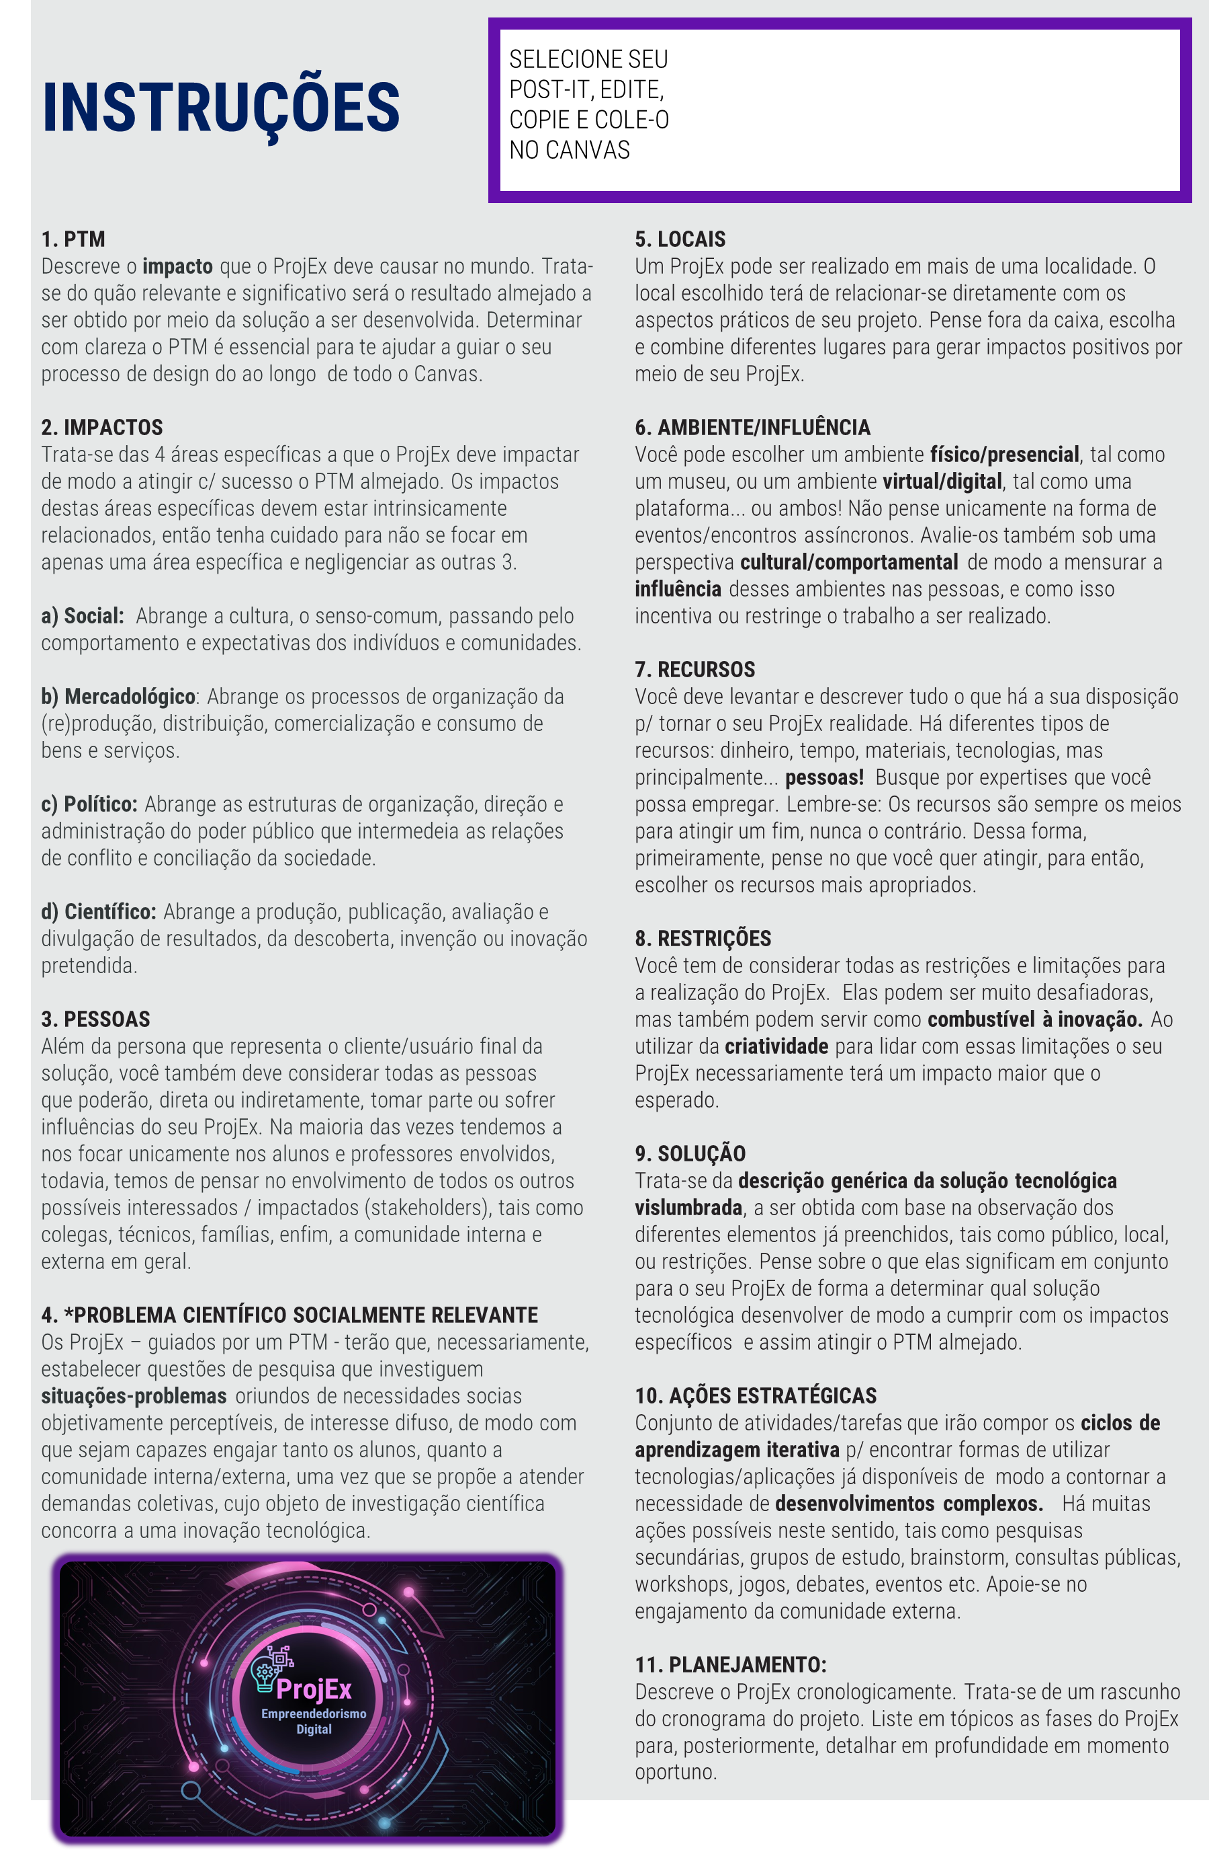
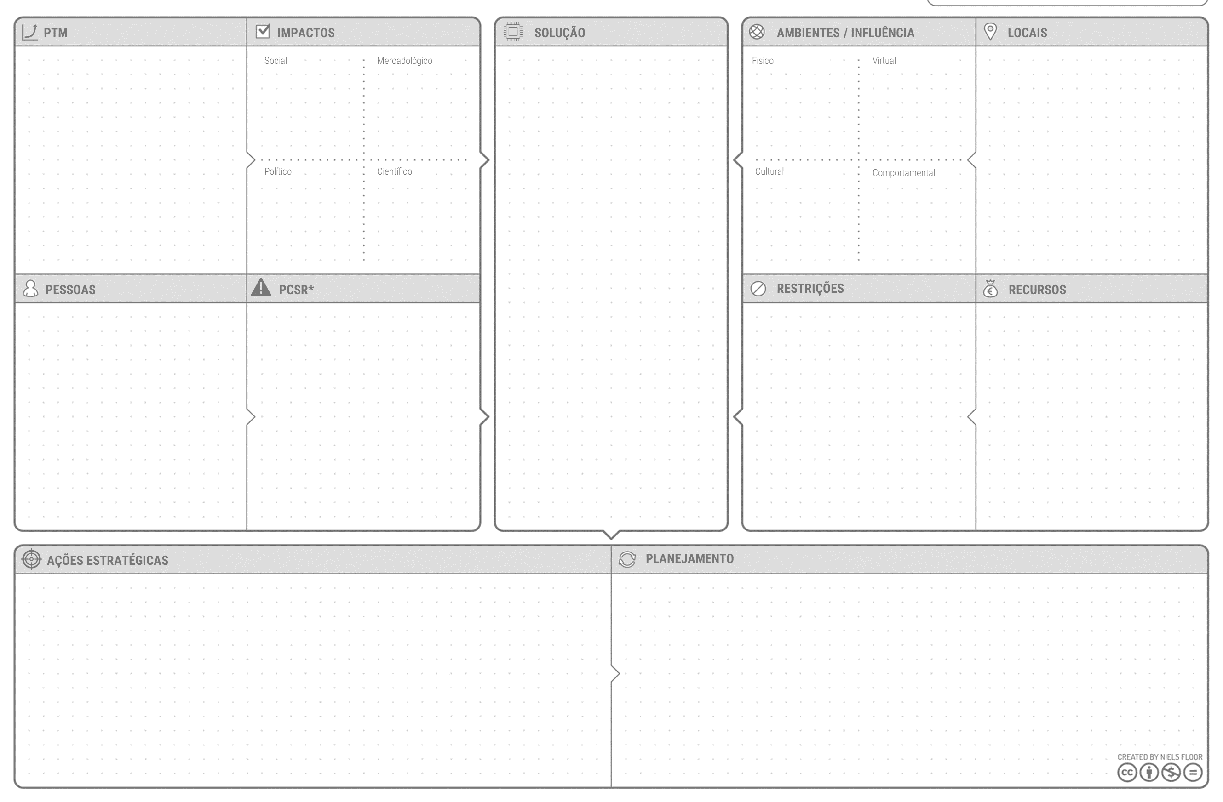

ISTO É UM POST-IT
ISTO É UM\\ POST-IT
ISTO É UM POST-IT
ISTO É UM POST-IT\

ISTO É UM POST-IT

ISTO É UM POST-IT

ExO CANVAS
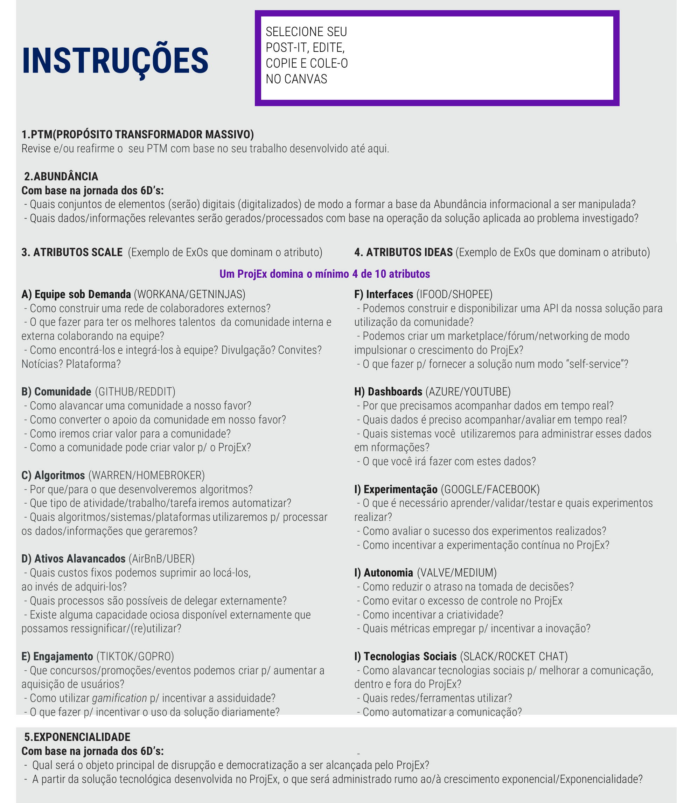

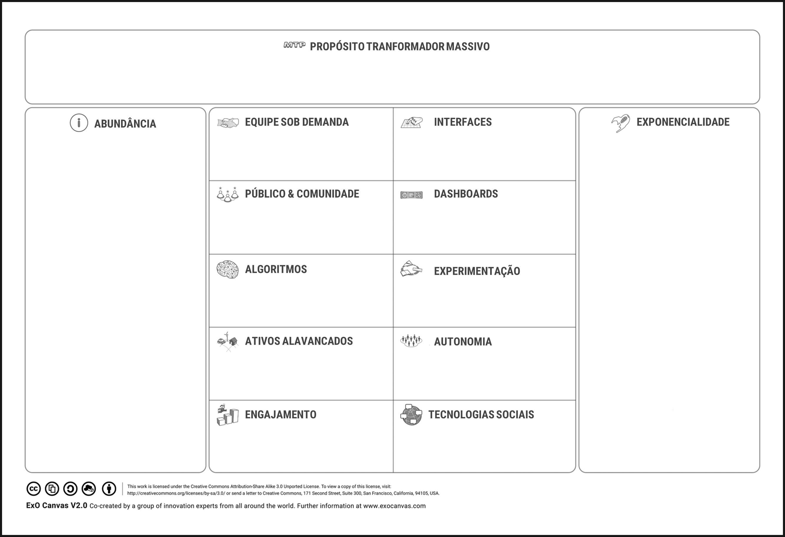
ISTO É UM POST-IT
ISTO É UM POST-IT
ISTO É UM POST-IT
ISTO É UM POST-IT

ISTO É UM POST-IT

ISTO É UM POST-IT

